прайс тм КНК
Город :
Ф.И.О. платильщика :
Транспортная компания :
Ф.И.О. получателя :
Телефон получателя :
Прайс на продукцию тм КРЫМСКАЯ НАТУРАЛЬНАЯ КОЛЛЕКЦИЯ
Общий вес без коробки (кг) | Всего единиц |  | Cумма
0 | 0 |  | 0.00 | 0.00
Наименование продукции | Ед. изм. | Коли-чество | оптовая цена рубли | розничная цена руб
 |  |  | от 10 000 руб
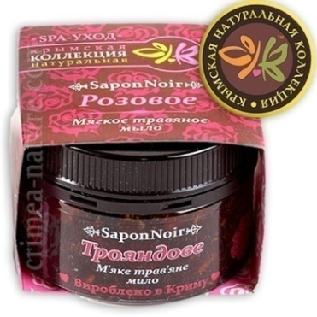
МЯГКОЕ ТРАВЯНОЕ МЫЛО (БЕЛЬДИ) 120Г-150МЛ |  |  | http://i-bax.ru/category/myagkoe-milo-beldi/
Кофе с Корицей | шт. |  | 142.80 | 220 |  | Травяное мыло Бельди 120г |  | Маски для лица
Горький Шоколад | шт. |  | 142.80 | 220 |  | Травяное мыло Бельди 1кг |  | Крем для лица 50мл
Роза | шт. |  | 142.80 | 220 |  | Травяное мыло Бельди 350г |  | Крем для лица 1 кг
Эвкалипт | шт. |  | 142.80 | 220 |  | Пробники Бельди |  | Пробник крема для лица
Грязь Сакского Озера | шт. |  | 142.80 | 220 |  | Натуральная мыльная мочалка |  | Крем для рук
Хвойное | шт. |  | 142.80 | 220 |  | Натуральная морская губка |  | Крем для бритья
Ханское | шт. |  | 142.80 | 220 |  | Солевой скраб 400 г |  | Хозяйственная паста
Горный Бессмертник | шт. |  | 142.80 | 220 |  | Солевой скраб 1 кг |  | Вода душистая 200мл
Крымские Травы | шт. |  | 142.80 | 220 |  | Массажное масло 110мл |  | Вода душистая 1 л
Винное | шт. |  | 142.80 | 220 |  | Массажное масло 1 л |  | Аромокомпозиции
Морской Коктейль | шт. |  | 142.80 | 220 |  | Масло для волос 110мл |  | Дезодорант-антиперспирант
Миндальное | шт. |  | 142.80 | 220 |  | Масло для волос 1 л |  | Ароматизатор САШЕ
Ванильное | шт. |  | 142.80 | 220 |  | Сакская грязь |  | Соль с эфирными маслами
ИТОГО |  | 0 |  |  |  | Масла твёрдые |  | Банные Наборы

МЯГКОЕ ТРАВЯНОЕ МЫЛО (БЕЛЬДИ) 1КГ
Кофе с Корицей | шт. |  | 690 | 1276 |  | Подарочный набор "Виды Крыма" |  | Чай рассыпной в ПЭТ банке
Горький Шоколад | шт. |  | 690 | 1276 |  | Подарочные наборы "Картины Крыма" |  | Чай рассыпной в прозрачном пакете
Роза | шт. |  | 690 | 1276 |  | Натуральное мыло ручной работы 75 г |  | Чай в КРАФТ пакете
Эвкалипт | шт. |  | 690 | 1276 |  | Натуральное мыло "Эконом" 40 г |  | Чайные подарочные наборы
Грязь Сакского Озера | шт. |  | 690 | 1276 |  | Мыло Брусок 750-850 г |  | Варенье Крымское 0,5л
Хвойное | шт. |  | 690 | 1276 |  | Пробник твёрдого мыла |  | Варенье Крымское 350г
Ханское | шт. |  | 690 | 1276 |  | Сувенирные корзины тм КНК |  | Мёд Крымский
Горный Бессмертник | шт. |  | 690 | 1276 |  | Чай рассыпной в коробочках |  | РАХАТ-ЛУКУМ Крымский
Крымские Травы | шт. |  | 690 | 1276 |  | Чай в фильтр пакетах по 20 шт
Винное | шт. |  | 690 | 1276 |  | Чай в фильтр пакетах по 25 шт
Морской Коктейль | шт. |  | 690 | 1276
Миндальное | шт. |  | 690 | 1276
Ванильное | шт. |  | 690 | 1276
ИТОГО |  | 0

МЯГКОЕ ТРАВЯНОЕ МЫЛО (БЕЛЬДИ) 350Г-440МЛ |  |  | http://i-bax.ru/category/myagkoe-milo-beldi/ |  | ↑ перейти к меню - список видов товаров ↑
Кофе с Корицей | шт. |  | 285.60 | 440
Горький Шоколад | шт. |  | 285.60 | 440
Роза | шт. |  | 285.60 | 440
Эвкалипт | шт. |  | 285.60 | 440
Грязь Сакского Озера | шт. |  | 285.60 | 440
Хвойное | шт. |  | 285.60 | 440
Ханское | шт. |  | 285.60 | 440
Горный Бессмертник | шт. |  | 285.60 | 440
Крымские Травы | шт. |  | 285.60 | 440
ИТОГО |  | 0

пробники травяного мыла (Бельди) 7г |  |  |  |  | ↑ перейти к меню - список видов товаров ↑
Кофе с Корицей | шт. |  | 43.35 | 80
Горький Шоколад | шт. |  | 43.35 | 80
Роза | шт. |  | 43.35 | 80
Эвкалипт | шт. |  | 43.35 | 80
Грязь Сакского Озера | шт. |  | 43.35 | 80
Хвойное | шт. |  | 43.35 | 80
Ханское | шт. |  | 43.35 | 80
Горный Бессмертник | шт. |  | 43.35 | 80
Крымские Травы | шт. |  | 43.35 | 80
Винное | шт. |  | 43.35 | 80
Морской Коктейль | шт. |  | 43.35 | 80
Миндальное | шт. |  | 43.35 | 80
Ванильное | шт. |  | 43.35 | 80
ИТОГО |  | 0

НАТУРАЛЬНАЯ МЫЛЬНАЯ МОЧАЛКА |  |  | http://i-bax.ru/category/naturalnye-mochalki-i-bannye-aksessuary/ |  | ↑ перейти к меню - список видов товаров ↑
Кессе (Рукавица для пилинга вязанная) | шт. |  | 102.00 | 157
Банная Длинная вязанная | шт. |  | 117.60 | 181
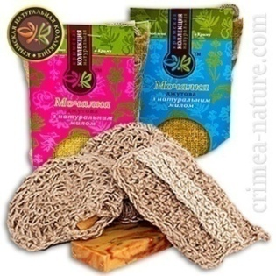
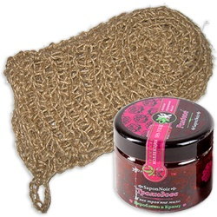
Подарочная Розовая (женская)(130грамм) | шт. |  | 92.40 | 142
Подарочная Синяя (мужская)(130грамм) | шт. |  | 92.40 | 142
Вязанная + с мылом Крымский Виноград | шт. |  | 92.40 | 142
Вязанная + с мылом Крымская Роза | шт. |  | 92.40 | 142
Вязанная + с мылом Можжевельник | шт. |  | 92.40 | 142
Вязанная + с мылом Ванильное | шт. |  | 92.40 | 142
Вязанная + с мылом Сакская грязь | шт. |  | 92.40 | 142
ИТОГО |  | 0

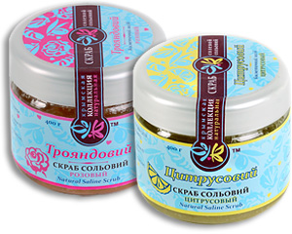
МАСЛЯНО-СОЛЕВОЙ СКРАБ 400Г |  |  | http://i-bax.ru/category/kosmeticheskij-solevoj-skrab/ |  | ↑ перейти к меню - список видов товаров ↑
Роза | шт. |  | 213.60 | 330
Лаванда-Мелисса | шт. |  | 178.20 | 275
Цитрус | шт. |  | 178.20 | 275
Спирулина | шт. |  | 178.20 | 275
Кофе | шт. |  | 178.20 | 275
Шоколад | шт. |  | 213.60 | 330
ИТОГО |  | 0

МАСЛЯНО-СОЛЕВОЙ СКРАБ 1КГ |  |  |  |  | ↑ перейти к меню - список видов товаров ↑
Роза | шт. |  | 320 | 592
Лаванда-Мелисса | шт. |  | 320 | 592
Цитрус | шт. |  | 320 | 592
Спирулина | шт. |  | 320 | 592
Кофе | шт. |  | 320 | 592
Шоколад | шт. |  | 320 | 592
ИТОГО |  | 0

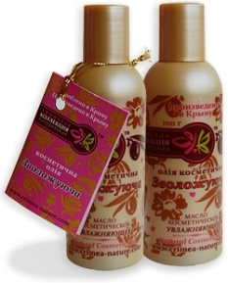
КОСМЕТИЧЕСКОЕ МАССАЖНОЕ МАСЛО 100Г-110МЛ |  |  | http://i-bax.ru/category/massazhnye-masla/ |  | ↑ перейти к меню - список видов товаров ↑
Релаксационное | шт. |  | 138.00 | 212
Антицеллюлитное | шт. |  | 138.00 | 212
Подтягивающее | шт. |  | 138.00 | 212
Увлажняющее | шт. |  | 138.00 | 212
Гипоаллергенное | шт. |  | 138.00 | 212
ИТОГО |  | 0

КОСМЕТИЧЕСКОЕ МАССАЖНОЕ МАСЛО 1Л |  |  |  |  | ↑ перейти к меню - список видов товаров ↑
Релаксационное | шт. |  | 750 | 1665
Антицеллюлитное | шт. |  | 750 | 1665
Подтягивающее | шт. |  | 750 | 1665
Увлажняющее | шт. |  | 750 | 1665
Гипоаллергенное | шт. |  | 750 | 1665
ИТОГО |  | 0

МАСЛО МАСКА ДЛЯ ВОЛОС 100Г-110МЛ |  |  | http://i-bax.ru/category/maslo-maska-dlya-volos/ |  | ↑ перейти к меню - список видов товаров ↑
Питание и Укрепление | шт. |  | 145.20 | 224
Восстановление и Блеск | шт. |  | 145.20 | 224
для Проблемной кожи | шт. |  | 145.20 | 224
Стимуляция Роста | шт. |  | 145.20 | 224
ИТОГО |  | 0

МАСЛО МАСКА ДЛЯ ВОЛОС 1Л |  |  |  |  | ↑ перейти к меню - список видов товаров ↑
Питание и Укрепление | шт. |  | 750 | 1665
Восстановление и Блеск | шт. |  | 750 | 1665
для Проблемной кожи | шт. |  | 750 | 1665
Стимуляция Роста | шт. |  | 750 | 1665
ИТОГО |  | 0

МАСЛА НАТУРАЛЬНЫЕ 80Г |  |  | http://i-bax.ru/category/naturalnoe-kosmeticheskoe-maslo/ |  | ↑ перейти к меню - список видов товаров ↑
Кокос | шт. |  | 132.00 | 203
Ши | шт. |  | 164.40 | 254
ИТОГО |  | 0

НАТУРАЛЬНЫЕ МАСКИ ДЛЯ ЛИЦА НА ОСНОВЕ МОЛОТЫХ ТРАВ И ЗЛАКОВ 50Г |  |  |  |  | ↑ перейти к меню - список видов товаров ↑
Крымские травы | шт. |  | 85.00 | 157
С лепестками розы | шт. |  | 85.00 | 157
Горная лаванда | шт. |  | 85.00 | 157
Морской коктейль | шт. |  | 85.00 | 157
Шоколадный мусс | шт. |  | 85.00 | 157
ИТОГО |  | 0

НАТУРАЛЬНЫЙ КРЕМ ДЛЯ ЛИЦА 50МЛ |  |  | http://i-bax.ru/category/krem-dlya-lica/ |  | ↑ перейти к меню - список видов товаров ↑
ДНЕВНОЙ УВЛАЖНЯЮЩИЙ КРЕМ
для Сухой кожи | шт |  | 318.00 | 490
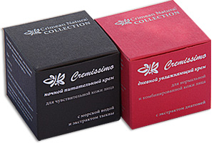
для Чувствительной кожи | шт |  | 318.00 | 490
для Жирной и Проблемной кожи | шт |  | 318.00 | 490
для Нормальной и Комбинированной кожи | шт |  | 318.00 | 490
для Увядающей кожи | шт |  | 318.00 | 490
НОЧЬНОЙ ПИТАТЕЛЬНЫЙ КРЕМ
для Сухой кожи | шт |  | 318.00 | 490
для Чувствительной кожи | шт |  | 318.00 | 490
для Жирной и Проблемной кожи | шт |  | 318.00 | 490
для Нормальной и Комбинированной кожи | шт |  | 318.00 | 490
для Увядающей кожи | шт |  | 318.00 | 490
ИТОГО |  | 0

НАТУРАЛЬНЫЙ КРЕМ ДЛЯ ЛИЦА 1КГ |  |  |  |  | ↑ перейти к меню - список видов товаров ↑
ДНЕВНОЙ УВЛАЖНЯЮЩИЙ КРЕМ
для Сухой кожи | шт |  | 4100 | 7585
для Чувствительной кожи | шт |  | 4100 | 7585
для Жирной и Проблемной кожи | шт |  | 4100 | 7585
для Нормальной и Комбинированной кожи | шт |  | 4100 | 7585
для Увядающей кожи | шт |  | 4100 | 7585
НОЧНОЙ ПИТАТЕЛЬНЫЙ КРЕМ
для Сухой кожи | шт |  | 4100 | 7585
для Чувствительной кожи | шт |  | 4100 | 7585
для Жирной и Проблемной кожи | шт |  | 4100 | 7585
для Нормальной и Комбинированной кожи | шт |  | 4100 | 7585
для Увядающей кожи | шт |  | 4100 | 7585
ИТОГО |  | 0

ПРОБНИК НАТУРАЛЬНОГО КРЕМА ДЛЯ ЛИЦА 7Г |  |  |  |  | ↑ перейти к меню - список видов товаров ↑
ДНЕВНОЙ УВЛАЖНЯЮЩИЙ КРЕМ
для Сухой кожи | шт |  | 43.35 | 80
для Чувствительной кожи | шт |  | 43.35 | 80
для Жирной и Проблемной кожи | шт |  | 43.35 | 80
для Нормальной и Комбинированной кожи | шт |  | 43.35 | 80
для Увядающей кожи | шт |  | 43.35 | 80
НОЧНОЙ ПИТАТЕЛЬНЫЙ КРЕМ
для Сухой кожи | шт |  | 43.35 | 80
для Чувствительной кожи | шт |  | 43.35 | 80
для Жирной и Проблемной кожи | шт |  | 43.35 | 80
для Нормальной и Комбинированной кожи | шт |  | 43.35 | 80
для Увядающей кожи | шт |  | 43.35 | 80
ИТОГО |  | 0

КРЕМ ДЛЯ РУК "НЕЖНОЕ ПРИКОСНОВЕНИЕ" 110Г |  |  | http://i-bax.ru/category/kremy-dlya-ruk/ |  | ↑ перейти к меню - список видов товаров ↑
Крем для рук "Нежное прикосновение" | шт. |  | 198.00 | 305
ИТОГО |  | 0

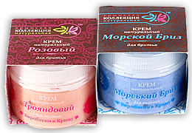
КРЕМ ДЛЯ БРИТЬЯ 100Г |  |  | http://i-bax.ru/category/naturalnyj-krem-dlya-britya/ |  | ↑ перейти к меню - список видов товаров ↑
Морской Бриз | шт. |  | 120.00 | 185
Роза | шт. |  | 120.00 | 185
ИТОГО |  | 0

СРЕДСВО ДЛЯ МЫТЬЯ ПОСУДЫ (ХОЗЯЙСТВЕННАЯ ПАСТА) 350Г |  |  | http://i-bax.ru/category/hos-pasta/ |  | ↑ перейти к меню - список видов товаров ↑
для посуды с Горчицей | шт. |  | 168.00 | 259
ИТОГО |  | 0

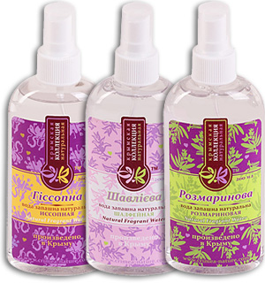
ВОДА ДУШИСТАЯ С НАТУРАЛЬНЫМИ ЭФИРНЫМИ МАСЛАМИ 200МЛ |  |  | http://i-bax.ru/category/dushistaya-voda/ |  | ↑ перейти к меню - список видов товаров ↑
Розовая | шт. |  | 90.00 | 130
Лавандовая | шт. |  | 84.00 | 130
Розмариновая | шт. |  | 84.00 | 130
Мятная | шт. |  | 84.00 | 130
Ромашковая | шт. |  | 84.00 | 130
Шалфейная | шт. |  | 84.00 | 130
ИТОГО |  | 0

ВОДА ДУШИСТАЯ С НАТУРАЛЬНЫМИ ЭФИРНЫМИ МАСЛАМИ 1Л |  |  |  |  | ↑ перейти к меню - список видов товаров ↑
Розовая | шт. |  | 300 | 555
Лавандовая | шт. |  | 300 | 555
Розмариновая | шт. |  | 300 | 555
Мятная | шт. |  | 300 | 555
Ромашковая | шт. |  | 300 | 555
Иссопная | шт. |  | 300 | 555
Шалфейная | шт. |  | 300 | 555
ИТОГО |  | 0

АРОМОКОМПОЗИЦИЯ ДЛЯ АРОМАТИЗАЦИИ ВОЗДУХА |  |  | http://i-bax.ru/category/aromokompozicii/ |  | ↑ перейти к меню - список видов товаров ↑
Тонизирущая | шт. |  | 178.20 | 230
Крымское утро | шт. |  | 178.20 | 230
Нежный шёлк | шт. |  | 178.20 | 230
Открытый мир | шт. |  | 178.20 | 230
Родник здоровья | шт. |  | 178.20 | 230
Сила предков | шт. |  | 178.20 | 230
Хвойный дар Крыма | шт. |  | 178.20 | 230
Розовый ноктюрн | шт. |  | 250.80 | 290
ИТОГО |  | 0

ДЕЗОДОРАНТ-АНТИПЕРСПИРАНТ |  |  | http://i-bax.ru/category/dezodoranty-naturalnye/ |  | ↑ перейти к меню - список видов товаров ↑
Бархат | шт. |  | 145.20 | 250
Крымское утро | шт. |  | 145.20 | 220
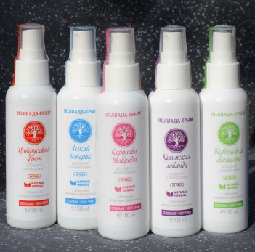
Восторг | шт. |  | 145.20 | 220
Восточная экзотика | шт. |  | 145.20 | 220
Водопад свежести | шт. |  | 145.20 | 220
Нежный шелк | шт. |  | 145.20 | 220
Легкий ветерок | шт. |  | 145.20 | 220
Вербеновая свежесть | шт. |  | 145.20 | 220
Мужской каприз | шт. |  | 145.20 | 220
Цитрусовый фреш | шт. |  | 145.20 | 220
Крымская лаванда | шт. |  | 145.20 | 220
Королева Тавриды | шт. |  | 171.60 | 220
ИТОГО |  | 0

АРОМАТИЧЕСКИЙ МЕШОЧЕК САШЕ 35Г |  |  | http://i-bax.ru/category/sashe-aromaticheskie-meshochki/ |  | ↑ перейти к меню - список видов товаров ↑
Крымский Лес | шт. |  | 102.00 | 157
Крымская Степь | шт. |  | 102.00 | 157
Морской Бриз | шт. |  | 102.00 | 157
Горная Лаванда | шт. |  | 102.00 | 157
ИТОГО |  | 0

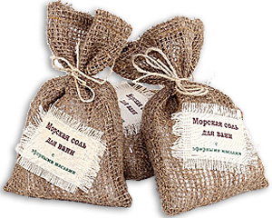
СОЛЬ ДЛЯ МАНИКЮРА, ПЕДИКЮРА И ВАНН С ЭФИРНЫМИ МАСЛАМИ 300Г |  |  | http://i-bax.ru/category/morskaya-sol/ |  | ↑ перейти к меню - список видов товаров ↑
Релакс (лаванда) | шт. |  | 90.00 | 139
Увлажняющая (роза) | шт. |  | 90.00 | 139
Тонизирующая (цитрус) | шт. |  | 90.00 | 139
Противовоспалительная (можжевельник) | шт. |  | 90.00 | 139
ИТОГО |  | 0

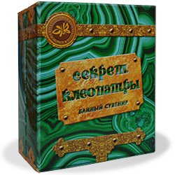
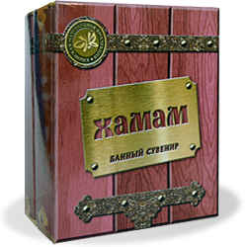
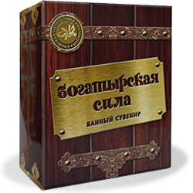
БАННЫЕ НАБОРЫ |  |  | http://i-bax.ru/category/naturalnye-mochalki-i-bannye-aksessuary/ |  | ↑ перейти к меню - список видов товаров ↑
С Легким Паром (бельди Эвкалиптовое 120г, Кесса, ЭМ "С легким паром" 10мл) | шт. |  | 297.00 | 458
Богатырская Сила (бельди Хвойное 120г, Кесса, ЭМ "Богатырская Сила" 10мл) | шт. |  | 297.00 | 458
Хаммам (бельди Ханское 120г, Кесса, ЭМ "Хамам" 10мл) | шт. |  | 297.00 | 458
Секрет Клеопатры (бельди Розовое 120г, Кесса, Косм.Масло "Увлажняющее" 10мл) | шт. |  | 297.00 | 458
ИТОГО |  | 0

ПОДОРАЧНЫЙ НАБОР-ПАЗЛ С ВИДАМИ ГОРОДОВ (4ШТ В ПЛЕНКЕ) 85Г |  |  |  |  | ↑ перейти к меню - список видов товаров ↑
Алупка Воронцовский Дворец | шт. |  | 75.00 | 116
винзавод Массандра | шт. |  | 75.00 | 116
Белогорск скала Ак-Кая | шт. |  | 75.00 | 116
мыс Тарханкут | шт. |  | 75.00 | 116
Ласточкино Гнездо | шт. |  | 75.00 | 116
Форос | шт. |  | 75.00 | 116
Гурзуф Адалары | шт. |  | 75.00 | 116
Севастополь | шт. |  | 75.00 | 116
скалы Ласпи | шт. |  | 75.00 | 116
ИТОГО |  | 0

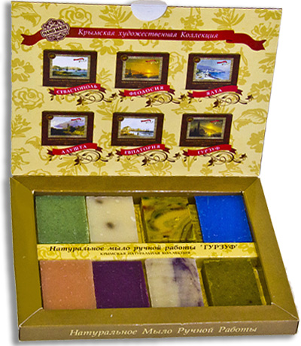
НАБОРЫ ПОДАРОЧНЫЕ (8ШТ В КОРОБКЕ) 140Г |  |  |  |  | ↑ перейти к меню - список видов товаров ↑
Алушта(Кофе, Лаванда, Ночная роза, Морской бриз, Шелковый путь, Винное, Чайная роза, Можжевельник) | шт. |  | 108.00 | 166
Гурзуф(Лавровое, Лаванда, Шелковый путь, Морской бриз, Афродита, Винное, Чайная роза, Можжевельник) | шт. |  | 108.00 | 166
Евпатория(Сакские грязи, Лаванда, Винное, Календула, Афродита, Шелковый путь, Чайная роза, Можжевельник) | шт. |  | 108.00 | 166
Судак(Кипарис, Лаванда, Овсяное, Морской бриз, Чайная роза, Винное, Розмарин, Можжевельник) | шт. |  | 108.00 | 166
Севастополь(Кипарис, Лаванда, Овсяное, Ромашка, Чайная роза, Винное, Ночная роза, Можжевельник) | шт. |  | 108.00 | 166
Саки(Сакские грязи, Лаванда, Винное, Календула, Афродита, Шелковый путь, Чайная роза, Можжевельник) | шт. |  | 108.00 | 166
Ялта(Кипарис, Лаванда, Овсяное, Морской бриз, Чайная роза, Винное, Розмарин, Можжевельник) | шт. |  | 108.00 | 166
ИТОГО |  | 0

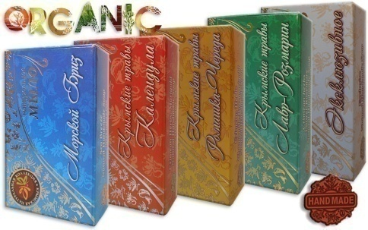
МЫЛО НАТУРАЛЬНОЕ ТВЕРДОЕ 75Г |  |  | http://i-bax.ru/category/zhivoe-milo/ |  | ↑ перейти к меню - список видов товаров ↑
Винное | шт. |  | 60.00 | 90
Шоколадный Мусс | шт. |  | 60.00 | 90
Чайная роза | шт. |  | 62.40 | 90
Чабрец - Полынь | шт. |  | 60.00 | 90
Лаванда | шт. |  | 60.00 | 90
Ромашка - Череда | шт. |  | 60.00 | 90
Календула | шт. |  | 60.00 | 90
Лавр - Розмарин | шт. |  | 60.00 | 90
Шалфей - Мускатный | шт. |  | 60.00 | 90
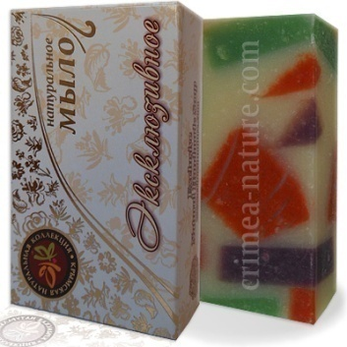
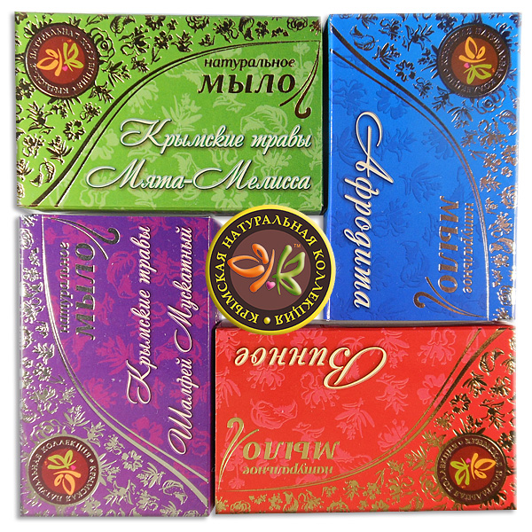
Ванильное | шт. |  | 60.00 | 90
Спирулина - Морская Соль | шт. |  | 60.00 | 90
Можжевельник | шт. |  | 60.00 | 90
Эксклюзивное | шт. |  | 60.00 | 90
Витаминный Коктейль | шт. |  | 60.00 | 90
Кофейное | шт. |  | 60.00 | 90
Афродита | шт. |  | 60.00 | 90
Крымские Пряности | шт. |  | 60.00 | 90
Морской Бриз | шт. |  | 60.00 | 90
День - Ночь | шт. |  | 60.00 | 90
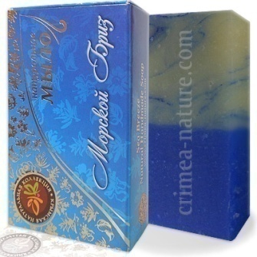
Мята - Мелиса | шт. |  | 60.00 | 90
Сакские Грязи | шт. |  | 60.00 | 85
Медовое с воском | шт. |  | 54.00 | 85
Гипоаллергенное | шт. |  | 54.00 | 85
Ромашка - Бессмертник | шт. |  | 54.00 | 85
Крымская Орхидея | шт. |  | 54.00 | 90
Хмельное | шт. |  | 54.00 | 85
Для Мужчин | шт. |  | 54.00 | 85
Дегтярное | шт. |  | 60.00 | 90
Серно - Дегтярное | шт. |  | 60.00 | 90
Миндальное | шт. |  | 54.00 | 85
Цветок Лотоса | шт. |  | 54.00 | 85
Шёлковый Путь | шт. |  | 54.00 | 85
Кипарис | шт. |  | 54.00 | 85
Крымский Восход | шт. |  | 54.00 | 85
Крымский Закат | шт. |  | 54.00 | 85
Зимняя Роза | шт. |  | 54.00 | 85
ИТОГО |  | 0

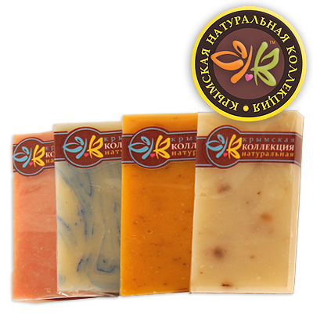
МЫЛО НАТУРАЛЬНОЕ ТВЕРДОЕ "ЭКОНОМ" 40Г |  |  | http://i-bax.ru/category/zhivoe-milo/ |  | ↑ перейти к меню - список видов товаров ↑
Чайная роза | шт. |  | 32.40 | 50
Морской Бриз | шт. |  | 32.40 | 50
Афродита | шт. |  | 32.40 | 50
Шёлковый Путь | шт. |  | 32.40 | 50
Винное | шт. |  | 32.40 | 50
Лаванда | шт. |  | 32.40 | 50
Эксклюзивное | шт. |  | 32.40 | 50
Календула | шт. |  | 32.40 | 50
Можжевельник | шт. |  | 32.40 | 50
Шоколадный мусс | шт. |  | 32.40 | 50
Мята-Мелиса | шт. |  | 32.40 | 50
Миндальное | шт. |  | 32.40 | 50
Сакские Грязи | шт. |  | 32.40 | 50
ИТОГО |  | 0

МЫЛО ТВЕРДОЕ НАТУРАЛЬНОЕ В БРУСКАХ 700-800Г |  |  |  |  | ↑ перейти к меню - список видов товаров ↑
Винное | шт. |  | 360 | 555
Шоколадный мусс | шт. |  | 360 | 555
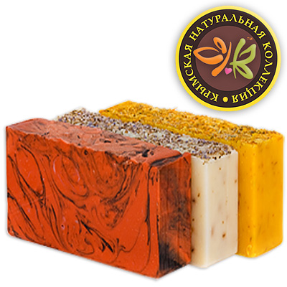
Чайная роза | шт. |  | 360 | 555
Лаванда | шт. |  | 360 | 555
Ромашка-Череда | шт. |  | 360 | 555
Календула | шт. |  | 360 | 555
Спирулина-Морская Соль | шт. |  | 360 | 555
Можжевельник | шт. |  | 360 | 555
Эксклюзивное | шт. |  | 360 | 555
Кофейное | шт. |  | 360 | 555
Пряности | шт. |  | 360 | 555
Морской Бриз | шт. |  | 360 | 555
День-Ночь | шт. |  | 360 | 555
Гипоаллергенное | шт. |  | 360 | 555
Сакские Грязи | шт. |  | 360 | 555
Для Мужчин | шт. |  | 360 | 555
Дегтярное | шт. |  | 360 | 555
Серно-Дегтярное | шт. |  | 360 | 555
Шёлковый Путь | шт. |  | 360 | 555
Крымский Восход | шт. |  | 360 | 555
Крымский Закат | шт. |  | 360 | 555
ИТОГО |  | 0

ПРОБНИКИ ТВЕРДОГО МЫЛА 20Г |  |  |  |  | ↑ перейти к меню - список видов товаров ↑
Винное | шт. |  | 10.00 | 18
Шоколадный мусс | шт. |  | 10.00 | 18
Чайная роза | шт. |  | 10.00 | 18
Лаванда | шт. |  | 10.00 | 18
Календула | шт. |  | 10.00 | 18
Лавр- Розмарин | шт. |  | 10.00 | 18
Шалфейное- Мускат | шт. |  | 10.00 | 18
Эксклюзивное | шт. |  | 10.00 | 18
Афродита | шт. |  | 10.00 | 18
Морской Бриз | шт. |  | 10.00 | 18
Сакские Грязи | шт. |  | 10.00 | 18
Шёлковый Путь | шт. |  | 10.00 | 18
Мята-Мелиса | шт. |  | 10.00 | 18
Миндальное | шт. |  | 10.00 | 18
ИТОГО |  | 0

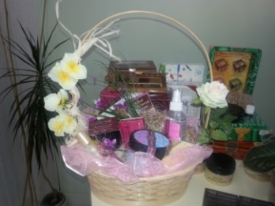
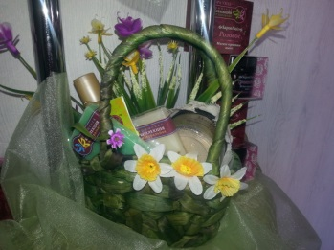
СУВЕНИРНЫЕ КОРЗИНЫ тмКРЫМСКАЯ НАТУРАЛЬНАЯ КОЛЛЕЦИЯ |  |  |  |  | ↑ перейти к меню - список видов товаров ↑
Лукошко из Крыма (вода душистая 200г, мыло тв.натур. 75г., ароматич.мешочек «Саше», косм. масло 100г, маска для лица 50г, натур.джут.мочалка) | шт. |  | 625.00 | 1156
Сумочка "Крымские Травы" (маска для лица 50г, косм. масло 100г, мыло тв.натур. из серии «Крымские Травы» (2 шт. по 40г.)) | шт. |  | 505.00 | 935
Корзинка "Розовая Фантазия" (вода душистая 200г, косм. масло 100г, маска для лица с лепестками роз 50г, мыло тв.натур. из серии «Нежное Прикосновение» (3шт. по 75г.)) | шт. |  | 750.00 | 1292
Корзинка тм "КНК" (мыло тв.натур. из серии «Крымские Травы» (75г. 3 шт.), косм. масло 100г, вода душистая 200г, маска для лица 50г, скраб для тела 400г, мягкое трав.мыло «Бельди» 120г, рукавица для пилинга (Кессе), органич. морская губка для лица) | шт. |  | 1100.00 | 2035 | 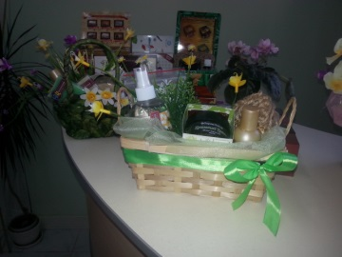 |  | 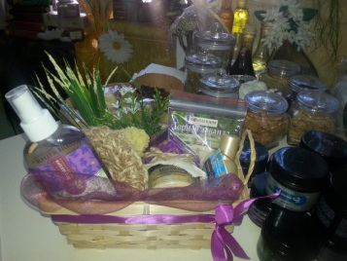
ИТОГО |  | 0

ФИТО ЧАЙ РАССЫПНОЙ В КОРОБОЧКАХ |  |  |  |  | ↑ перейти к меню - список видов товаров ↑
Ромашка Шиповник 40г | шт. |  | 47.00 | 70
Лесная Ягода 80г | шт. |  | 47.00 | 70
Липа и Мелисса 30г | шт. |  | 47.00 | 70
ИТОГО |  | 0

ЧАЙ В ФИЛЬТР ПАКЕТЕ (20ШТ) |  |  |  |  | ↑ перейти к меню - список видов товаров ↑
Инди в пакетиках 20пак | шт. |  | 70.00 | 130
Лесная Ягода 20пак | шт. |  | 70.00 | 130
Липа и Мелисса 20пак | шт. |  | 70.00 | 130
ИТОГО |  | 0

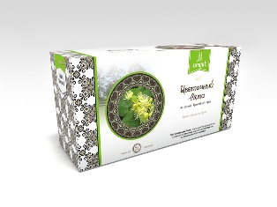
ЧАЙ В ФИЛЬТР ПАКЕТЕ (25ШТ) |  |  |  |  | ↑ перейти к меню - список видов товаров ↑
Цветочный липа | шт. |  | 32.34 | 50
Цветочный Эхинацея" | шт. |  | 32.34 | 50
Татарский | шт. |  | 32.34 | 50
Эски-Керим | шт. |  | 32.34 | 50
Крымский сухой бальзам | шт. |  | 32.34 | 50
Цветочный №1 | шт. |  | 32.34 | 50
Ай-Петри | шт. |  | 32.34 | 50
Демирджи | шт. |  | 32.34 | 50
Ароматный | шт. |  | 32.34 | 50
Чабан чай | шт. |  | 32.34 | 50
Чатыр-Даг | шт. |  | 32.34 | 50
Кара-Даг | шт. |  | 32.34 | 50
Аю-Даг | шт. |  | 32.34 | 50
ИТОГО |  | 0

ФИТО ЧАЙ РАССЫПНОЙ В ПЭТ БАНКЕ |  |  |  |  | ↑ перейти к меню - список видов товаров ↑
Лесные Ягоды 300г (банка) | шт. |  | 130 | 240
Роза 50г (банка) | шт. |  | 130 | 240
Цветочный 50г (банка) | шт. |  | 130 | 240
Липа и Мелисса 50г (банка) | шт. |  | 130 | 240
Инди 80г (банка) | шт. |  | 130 | 240
ИТОГО |  | 0

ФИТО ЧАЙ РАССЫПНОЙ В ПАКЕТЕ |  |  |  |  | ↑ перейти к меню - список видов товаров ↑
Нормализующий давление 100г | шт. |  | 47 | 85
От простуды 100г | шт. |  | 47 | 85
Тонус 100г | шт. |  | 47 | 85
Для похудения 100г | шт. |  | 47 | 85
Успокоительный 100г | шт. |  | 47 | 85
Почечный 100г | шт. |  | 47 | 85
Сердечный 100г | шт. |  | 47 | 85
Витаминный 100г | шт. |  | 47 | 85
Грудной 100г | шт. |  | 47 | 85
Очищающий 100г | шт. |  | 47 | 85
Для сауны 100г | шт. |  | 47 | 85
Женский 100г | шт. |  | 47 | 85
Мужской 100г | шт. |  | 47 | 85
ИТОГО |  | 0

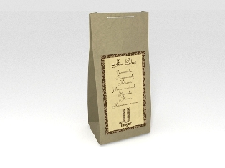
ЧАЙ В КРАФТ ПАКЕТЕ 50Г |  |  |  |  | ↑ перейти к меню - список видов товаров ↑
Ханский | шт. |  | 55.44 | 86
Аю -Даг | шт. |  | 55.44 | 86
Эски-Керим | шт. |  | 55.44 | 86
Коктебель | шт. |  | 55.44 | 86
Крымский сухой бальзам | шт. |  | 55.44 | 86
Татарский | шт. |  | 55.44 | 86
Чабан ай | шт. |  | 55.44 | 86
Ай-Петри | шт. |  | 55.44 | 86
Кара-Даг | шт. |  | 55.44 | 86
Ароматный | шт. |  | 55.44 | 86
ИТОГО |  | 0

ЧАЙ НАБОРЫ ПОДАРОЧНЫЕ |  |  |  |  | ↑ перейти к меню - список видов товаров ↑
Набор (4 чая) КУБ | шт. |  | 120.00 | 220
Набор "Любимый Крым" | шт. |  | 170.00 | 315
Крымская чайная коллекция (в пакетиках) | шт. |  | 135.00 | 250
Набор "Умют" (в фильтр пакетах -4 вида) | шт. |  | 158.40 | 215
Набор "Севастополь" (рассыпной-4 вида) | шт. |  | 170.94 | 265
Набор "Бахчисарай" (рассыпной-4 вида) | шт. |  | 170.94 | 265
Набор "Судак" (рассыпной-4 вида) | шт. |  | 170.94 | 265
Набор "Ласточкино гнездо" (рассыпной-4 вида) | шт. |  | 170.94 | 265
ИТОГО |  | 0

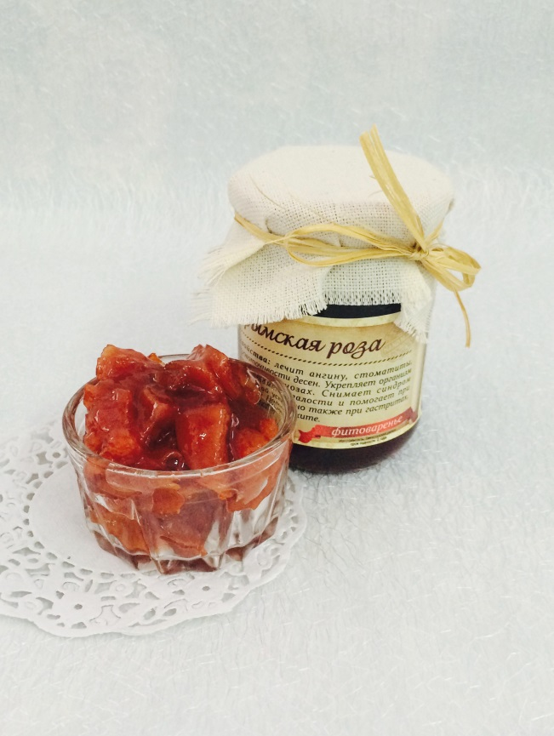
ВАРЕНЬЕ КРЫМСКОЕ НАТУРАЛЬНОЕ 500МЛ |  |  |  |  | ↑ перейти к меню - список видов товаров ↑
Розовое 650гр | шт. |  | 220.00 | 250
Акация 650гр | шт. |  | 220.00 | 250
Лаванда 650гг | шт. |  | 220.00 | 250
Цвет бузины 650гр | шт. |  | 220.00 | 250
Цвет боярышника 650гр | шт. |  | 220.00 | 250
Грудной сбор 650гр | шт. |  | 220.00 | 250
Душица 650 гр | шт. |  | 220.00 | 250
Каштан 650гр | шт. |  | 220.00 | 250
Эхинацея 650гр | шт. |  | 220.00 | 250
Барбарис 650гр | шт. |  | 220.00 | 250
Мята 650гр | шт. |  | 220.00 | 250
Роза с боярышником 650гр | шт. |  | 220.00 | 250
Василёк 650гр | шт. |  | 220.00 | 250
Можжевельник 650гр | шт. |  | 220.00 | 250
Из шишек 650гр | шт. |  | 220.00 | 250
Витаминное 650гр | шт. |  | 220.00 | 250
Чабрецовое 650гр | шт. |  | 220.00 | 250
Шалфейное 650гр | шт. |  | 220.00 | 250
Клубника 700гр | шт. |  | 275.00 | 300
Малина 700гр | шт. |  | 330.00 | 350
Изюм Эрик (слива) 700гр | шт. |  | 275.00 | 300
Черничное 700гр | шт. |  | 275.00 | 300
Ореховое 700гр | шт. |  | 330.00 | 350
Инжир светлый 700гр | шт. |  | 330.00 | 350
Инжир темный 700гр | шт. |  | 330.00 | 350
Кизил протертый 700гр | шт. |  | 330.00 | 350
Облепиха протертая 700гр | шт. |  | 330.00 | 350
Смородина протёртая 700гр | шт. |  | 330.00 | 350
ИТОГО |  | 0

ВАРЕНЬЕ КРЫМСКОЕ НАТУРАЛЬНОЕ |  |  |  |  | ↑ перейти к меню - список видов товаров ↑
Роза 350гр | шт. |  | 121.00 | 150
Лаванда 350гр | шт. |  | 121.00 | 150
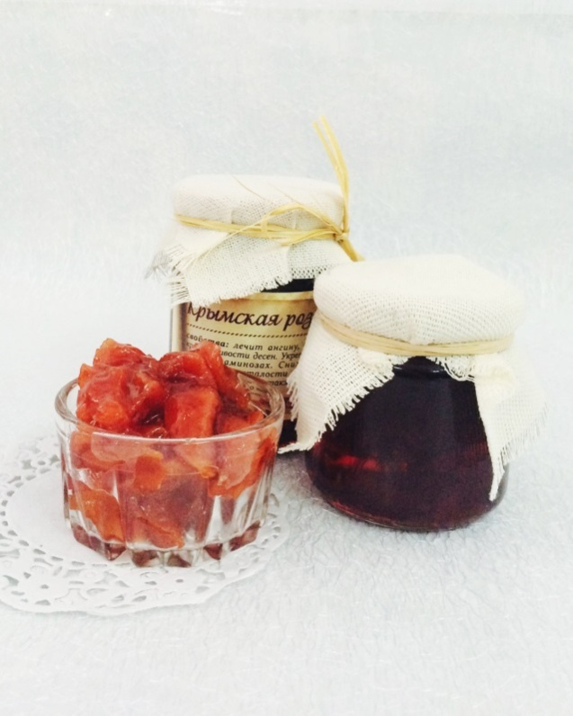
Цвет бузины 350гр | шт. |  | 121.00 | 150
Цвет боярышника 350гр | шт. |  | 121.00 | 150
Барбарис 350гр | шт. |  | 121.00 | 150
Грудной сбор 350гр | шт. |  | 121.00 | 150
Эхинацея 350гр | шт. |  | 121.00 | 150
Чабрец 350гр | шт. |  | 121.00 | 150
Витаминный 350гр | шт. |  | 121.00 | 150
Василёк 350гр | шт. |  | 121.00 | 150
Душица 350гр | шт. |  | 121.00 | 150
Можжевельник 350гр | шт. |  | 121.00 | 150
Каштан 350гр | шт. |  | 121.00 | 150
Шалфей 350гр | шт. |  | 121.00 | 150
Мята 350гр | шт. |  | 121.00 | 150
Шишка 350гр | шт. |  | 121.00 | 150
Роза +боярышник 350гр | шт. |  | 121.00 | 150
Сосновые почки 350 гр | шт. |  | 121.00 | 150
Инжир 350гр | шт. |  | 150.00 | 175
ИТОГО |  | 0

МЁД КРЫМСКИЙ |  |  |  |  | ↑ перейти к меню - список видов товаров ↑
Мед Крымский степной 300гр | шт. |  | 168.00 | 250
Крымский орех в меду "Мозайка" 350гр | шт. |  | 205.00 | 300
ИТОГО |  | 0

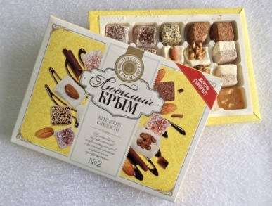
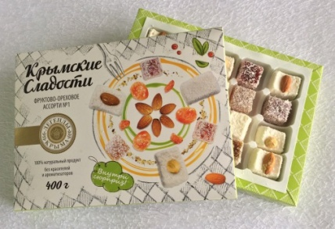
РАХАХ-ЛУКУМ КРЫМСКИЕ СЛАДОСТИ |  |  | НОВИНКИ!!! |  | ↑ перейти к меню - список видов товаров ↑
Фруктово-ореховое Ассорти№1 | шт. |  | 150.00 | 300
Любимый Крым №1 | шт. |  | 150.00 | 300
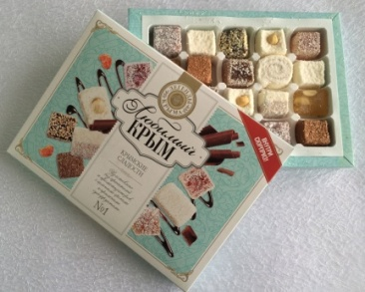
Любимый Крым №2 | шт. |  | 150.00 | 300
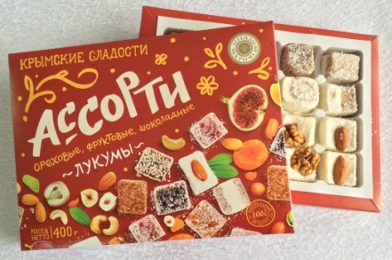
Ассорти (ореховые,фруктовые,шоколадные лукумы) | шт. |  | 150.00 | 300
ИТОГО |  | 0

Производитель ИП Долгий Ф.Н.
тм КРЫМСКАЯ НАТУРАЛЬНАЯ КОЛЛЕКЦИЯ
7(978) 708-76-06 Максим, mail: info@i-bax.ru , skype: gapon75

